2026
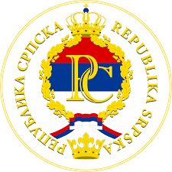
 |  |  |  |  |  |  | КАЛЕНДАР РЕПУБЛИЧКИХ И ВЈЕРСКИХ ПРАЗНИКА У РЕПУБЛИЦИ СРПСКОЈ ЗА 2026. ГОДИНУ |  |  |  |  |  |  |  |  |  |  |  |  |  | 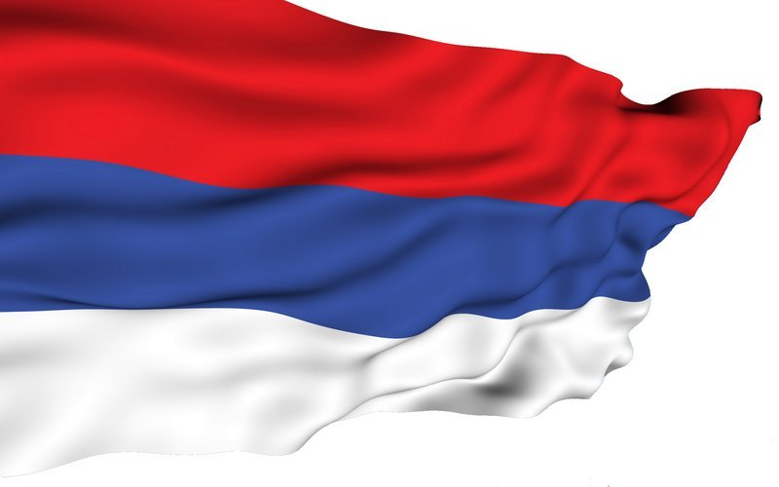

ЈАНУАР |  |  |  |  |  |  | ФЕБРУАР |  |  |  |  |  |  | МАРТ |  |  |  |  |  |  |  | РЕПУБЛИЧКИ ПРАЗНИЦИ У РС
Пон | Уто | Сри | Чет | Пет | Суб | Нед | Пон | Уто | Сри | Чет | Пет | Суб | Нед | Пон | Уто | Сри | Чет | Пет | Суб | Нед
 |  |  |  |  |  |  |  |  |  |  |  |  | 1 |  |  |  |  |  |  | 1 | 1. и 2. ЈАНУАР |  | НОВА ГОДИНА
 |  |  | 1 | 2 | 3 | 4 | 2 | 3 | 4 | 5 | 6 | 7 | 8 | 2 | 3 | 4 | 5 | 6 | 7 | 8 | 9. ЈАНУАР |  | ДАН РЕПУБЛИКЕ
5 | 6 | 7 | 8 | 9 | 10 | 11 | 9 | 10 | 11 | 12 | 13 | 14 | 15 | 9 | 10 | 11 | 12 | 13 | 14 | 15 | 1. И 2. МАЈ |  | МЕЂУНАРОДНИ ПРАЗНИК РАДА
12 | 13 | 14 | 15 | 16 | 17 | 18 | 16 | 17 | 18 | 19 | 20 | 21 | 22 | 16 | 17 | 18 | 19 | 20 | 21 | 22 | 9. МАЈ |  | ДАН ПОБЈЕДЕ НАД ФАШИЗМОМ
19 | 20 | 21 | 22 | 23 | 24 | 25 | 23 | 24 | 25 | 26 | 27 | 28 |  | 23 | 24 | 25 | 26 | 27 | 28 | 29 | 21. НОВЕМБАР |  | ДАН УСПОСТАВЉАЊА ОПШТЕГ ОКВ- ИРНОГ СПОРАЗУМА ЗА МИР У БиХ
26 | 27 | 28 | 29 | 30 | 31 |  |  |  |  |  |  |  |  | 30 | 31
АПРИЛ |  |  |  |  |  |  | МАЈ |  |  |  |  |  |  | ЈУН
Пон | Уто | Сри | Чет | Пет | Суб | Нед | Пон | Уто | Сри | Чет | Пет | Суб | Нед | Пон | Уто | Сри | Чет | Пет | Суб | Нед |  | ВЈЕРСКИ ПРАЗНИЦИ
 |  | 1 | 2 | 3 | 4 | 5 |  |  |  |  | 1 | 2 | 3 | 1 | 2 | 3 | 4 | 5 | 6 | 7
6 | 7 | 8 | 9 | 10 | 11 | 12 | 4 | 5 | 6 | 7 | 8 | 9 | 10 | 8 | 9 | 10 | 11 | 12 | 13 | 14 | *6. ЈАНУАР |  | ПРАВОСЛАВНИ БАДЊИ ДАН
13 | 14 | 15 | 16 | 17 | 18 | 19 | 11 | 12 | 13 | 14 | 15 | 16 | 17 | 15 | 16 | 17 | 18 | 19 | 20 | 21 | *7. ЈАНУАР |  | ПРАВОСЛАВНИ БОЖИЋ
20 | 21 | 22 | 23 | 24 | 25 | 26 | 18 | 19 | 20 | 21 | 22 | 23 | 24 | 22 | 23 | 24 | 25 | 26 | 27 | 28 | *23. МАРТ |  | РАМАЗАНСКИ БАЈРАМ
27 | 28 | 29 | 30 |  |  |  | 25 | 26 | 27 | 28 | 29 | 30 | 31 | 29 | 30 |  |  |  |  |  | *3. АПРИЛ |  | КАТОЛИЧКИ ВЕЛИКИ ПЕТАК
ЈУЛ |  |  |  |  |  |  | АВГУСТ |  |  |  |  |  |  | СЕПТЕМБАР |  |  |  |  |  |  | *5. АПРИЛ |  | КАТОЛИЧКИ УСКРС
Пон | Уто | Сри | Чет | Пет | Суб | Нед | Пон | Уто | Сри | Чет | Пет | Суб | Нед | Пон | Уто | Сри | Чет | Пет | Суб | Нед | *6. АПРИЛ |  | КАТОЛ. УСКРШЊИ ПОНЕДЈЕЉАК
 |  |  |  |  |  |  |  |  |  |  |  | 1 | 2 |  |  |  |  |  |  |  | *10 . АПРИЛ |  | ПРАВОСЛАВНИ ВЕЛИКИ ПЕТАК
 |  | 1 | 2 | 3 | 4 | 5 | 3 | 4 | 5 | 6 | 7 | 8 | 9 |  | 1 | 2 | 3 | 4 | 5 | 6 | *12 . АПРИЛ |  | ПРАВОСЛАВНИ ВАСКРС
6 | 7 | 8 | 9 | 10 | 11 | 12 | 10 | 11 | 12 | 13 | 14 | 15 | 16 | 7 | 8 | 9 | 10 | 11 | 12 | 13 | *13. АПРИЛ |  | ПРАВОСЛАВНИ ВАСКРШЊИ ПОНЕДЈЕЉАК
13 | 14 | 15 | 16 | 17 | 18 | 19 | 17 | 18 | 19 | 20 | 21 | 22 | 23 | 14 | 15 | 16 | 17 | 18 | 19 | 20 | *27. МАЈ |  | КУРБАН БАЈРАМ
20 | 21 | 22 | 23 | 24 | 25 | 26 | 24 | 25 | 26 | 27 | 28 | 29 | 30 | 21 | 22 | 23 | 24 | 25 | 26 | 27 | *24. ДЕЦЕМБАР |  | КАТОЛИЧКИ БАДЊИ ДАН
27 | 28 | 29 | 30 | 31 |  |  | 31 |  |  |  |  |  |  | 28 | 29 | 30 |  |  |  |  | *25. ДЕЦЕМБАР |  | КАТОЛИЧКИ БОЖИЋ
ОКТОБАР |  |  |  |  |  |  | НОВЕМБАР |  |  |  |  |  |  | ДЕЦЕМБАР
Пон | Уто | Сри | Чет | Пет | Суб | Нед | Пон | Уто | Сри | Чет | Пет | Суб | Нед | Пон | Уто | Сри | Чет | Пет | Суб | Нед
 |  |  |  |  |  |  |  |  |  |  |  |  | 1
 |  |  | 1 | 2 | 3 | 4 | 2 | 3 | 4 | 5 | 6 | 7 | 8 |  | 1 | 2 | 3 | 4 | 5 | 6
5 | 6 | 7 | 8 | 9 | 10 | 11 | 9 | 10 | 11 | 12 | 13 | 14 | 15 | 7 | 8 | 9 | 10 | 11 | 12 | 13
12 | 13 | 14 | 15 | 16 | 17 | 18 | 16 | 17 | 18 | 19 | 20 | 21 | 22 | 14 | 15 | 16 | 17 | 18 | 19 | 20
19 | 20 | 21 | 22 | 23 | 24 | 25 | 23 | 24 | 25 | 26 | 27 | 28 | 29 | 21 | 22 | 23 | 24 | 25 | 26 | 27
26 | 27 | 28 | 29 | 30 | 31 |  | 30 |  |  |  |  |  |  | 28 | 29 | 30 | 31

